Ejercicio 1
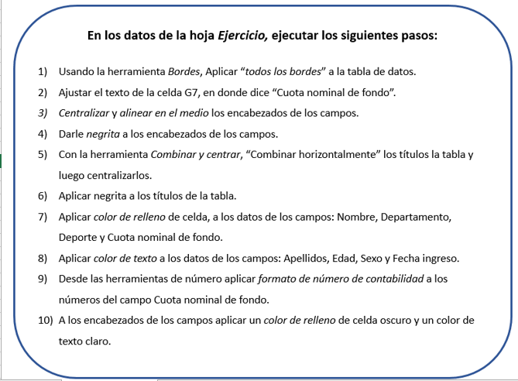
Frada Outsourcing, SRL.
Listado participantes juegos corporativos
Clasificacion por categoria |  |  |  |  |  |  |  | 📋 Listado de participantes juegos corporativos
 |  |  |  |  |  |  |  | 1. Identificar columnas: Nombre, Apellidos, Departamento, Edad, Deporte, Sexo, Cuota nominal de fondo, Fecha ingreso.
 |  |  |  |  |  |  |  | 2. Clasificar por categoría: Agrupar según deporte, sexo o departamento.
Nombre | Apellidos | Departamento | Edad | Deporte | Sexo | Cuota nominal de fondo | Fecha ingreso | 3. Ordenar datos: Usar filtros en Excel para organizar por edad, cuota o fecha de ingreso.
Bugs | Bunny | Administración | 23 | Fútbol | M | 23000 | 2011-09-10 | 4. Generar resumen: Crear una tabla dinámica que muestre cuántos participan por deporte y departamento.
Corre | Caminos | Administración | 24 | Natación | M | 21000 | 2010-03-27
Coyote | Acme | Administración | 33 | Bolei | M | 33000 | 2018-09-04
Daysi | Donald | Administración | 42 | Bolei | F | 11000 | 2013-06-11
Donald | Duck | Producción | 52 | Fútbol | M | 52000 | 2016-03-22
Goofy | Gof | Administración | 52 | Baloncesto | M | 32000 | 2019-07-05
Gustavo | Chicharachero | Administración | 55 | Bolos | M | 45000 | 2017-01-06
Jessica | Rabbit | Administración | 24 | Baloncesto | F | 22000 | 2019-12-29
Lucas | Pato | Administración | 43 | Natación | M | 72000 | 2011-12-29
Mafalda | Che | Administración | 20 | Bolos | F | 25000 | 2010-04-20
Mickey | Mouse | Producción | 40 | Bolei | M | 26000 | 2015-08-24
Minnie | Mouse | Producción | 37 | Baloncesto | F | 42000 | 2013-06-11
Peggy | Pig | Producción | 45 | Natación | F | 45000 | 2010-03-07
Penelope | Glamour | Producción | 45 | Baloncesto | F | 52000 | 2013-10-14
Peter | Pan | Producción | 23 | Fútbol | M | 80000 | 2018-05-15
Pink | Panter | Administración | 39 | Natación | F | 81000 | 2016-11-25
Popeye | Marino | Producción | 42 | Fútbol | M | 32000 | 2017-01-06
Porky | Pig | Producción | 45 | Fútbol | M | 61000 | 2010-03-27
Roger | Rabbit | Producción | 30 | Natación | M | 73000 | 2012-10-14
Silvestre | Cat | Administración | 34 | Bolei | M | 23000 | 2013-06-15
Speedy | Gonzalez | Producción | 53 | Baloncesto | M | 45000 | 2017-01-06

